04.Task Manager
Задание 1. Task Manager | Назад к оглавлению
Описание задания | Запустите Task Manager (Диспетчер задач) и определите следующие параметры: — число виртуальных процессоров; — размер доступной оперативной памяти; — число выполняемых процессов; — число потоков — общее и в каждом процессе; — уровень загрузки процессора в целом и каждого виртуального процессора.
Параметр | Значение параметра
Число виртуальных процессоров | 12
Размер доступной оперативной памяти | 16
Число выполняемых процессов | 212
Число потоков - общее и в каждом процессе
1. Общее | 3592
2. Частное | browser.exe - 471
 | EXCEL.EXE - 129
 | Диспетчер задач - 43
Уровень загрузки процессора в целом и каждого виртуального процессора | 5%
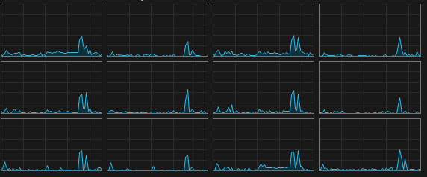
1. ЦП0
2. ЦП1
3. ЦП2
4. ЦП3
5. ЦП4
6. ЦП5
7. ЦП6
8. ЦП7
9. ЦП8
10. ЦП9
11. ЦП10
12. ЦП11

09. HelloWorld
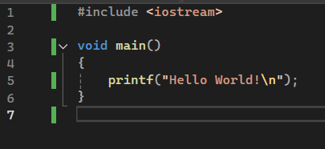
Задание 6. Программа HelloWorld | Назад к оглавлению
Создали проект и запустили программу.
Написали программу для вывода в терминал сообщения "Hello, world!" и запустили её из среды разработки.

Запустить программу из проводника Windows возможно, однако время её выполнения слишком быстро, из-за чего невозможно успеть сделать снимок выполнения. Для этого необходимо изменять программу.

10. CMD and HelloWorld
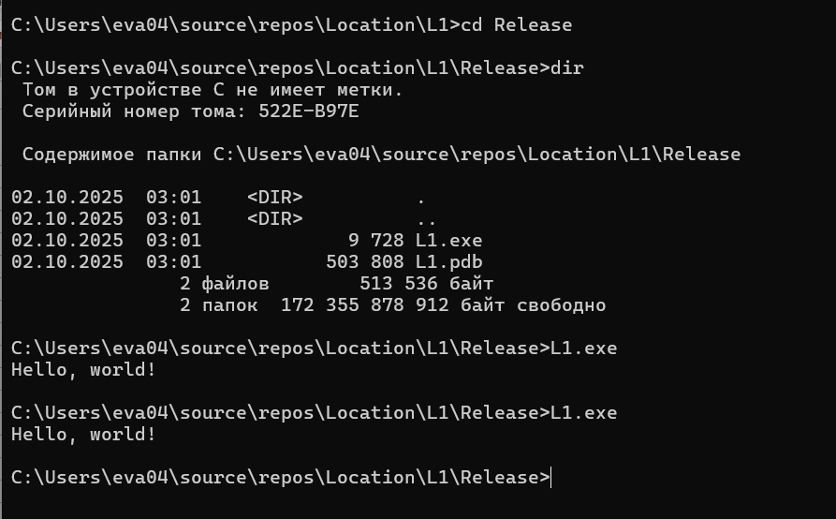
Задание 7. Запуск HelloWorld из терминала | Назад к оглавлению
Результат запуска программы из терминала представлен ниже.

16. Преобразование чисел
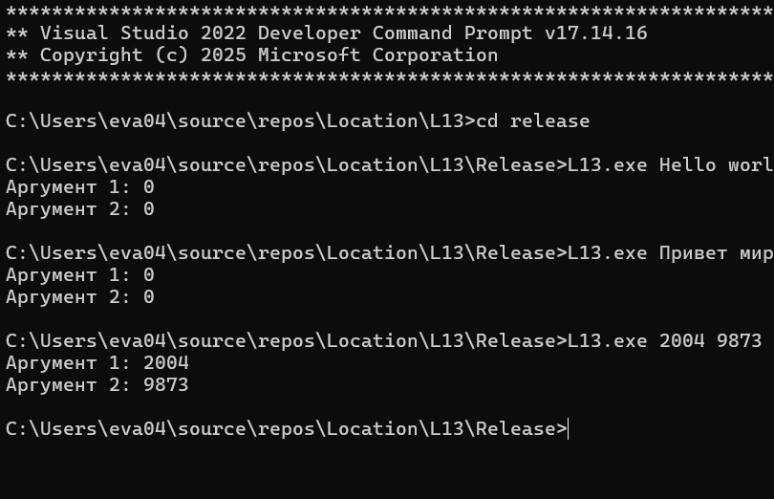
Задание 13. Преобразование чисел |  | Назад к оглавлению
Добавили в программу вызова функции преоброзования строки в число. Вывели полученное число на экран. | #include <stdio.h> #include <locale.h> #include <stdlib.h> void main(int argc, char* argv[]) { setlocale(LC_ALL, "Rus"); if (argc > 1) { for (int i = 1; i < argc; i++) { int conv_arg = atoi(argv[i]); printf("Аргумент %d: %d\n", i, conv_arg); } } }
Результат работы программы.

17. Сумма единиц
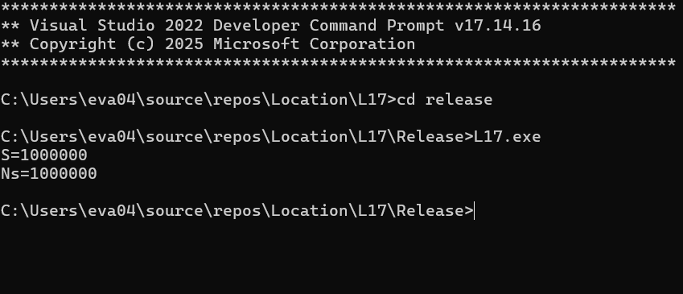
Задание 14. Сложение |  | Назад к оглавлению
Составили программу для нахождения суммы единиц. Запустили программу и убедились в правильности вычислений. | #include <stdio.h> void main() { int Ns = 1000000; int S = 0; for (int i = 0; i < Ns; i++) S = S + 1; printf("S=%d\n", S); printf("Ns=%d\n", Ns); }
Результат работы программы.

19. Время работы программы
Задание 16. Время работы программы (страница 17) |  |  | Назад к оглавлению
Составили программу суммирования с определеним времени работы. | #include <stdio.h> #include <time.h> void main() { int Ns = 1000000; int S = 0; int i; float dT; clock_t t1, t2; t1 = clock(); for (i = 0; i < Ns; i++) S = S + 1; t2 = clock(); dT = (float)(t2 - t1) / CLOCKS_PER_SEC; printf("S = %d\n", S); printf("Ns = %d\n", Ns); printf("dT = %5.10f s\n", dT); } | Запустите составленную программу с разным значением параметра Ns и укажите в отчете время выполнения. | 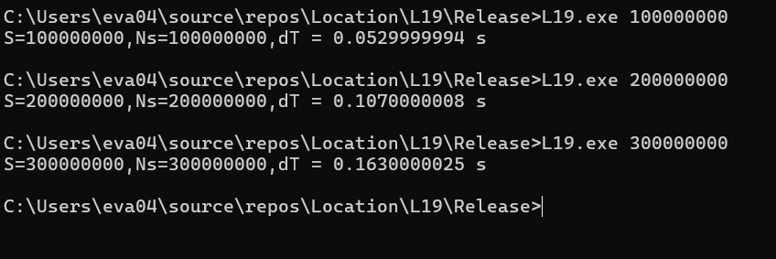
Результаты работы программы |  | Подобрали количество прямоугольников так, чтобы время выполнения программы составляло от 10 до 20 секунд.

Изменили программу так, чтобы вводить количество единиц в командной строке при запуске программы.
Результаты работы программы

23. Привязка процесса к ядрам
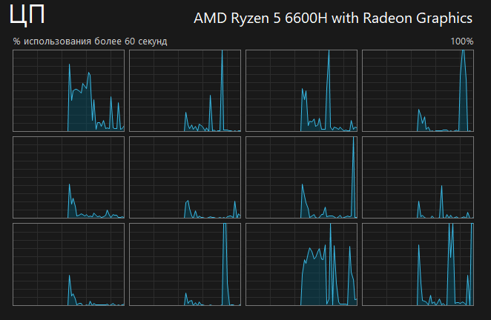
Задание 20. Привязка процесса к ядрам (страница 22) | Назад к оглавлению
Запустили Диспетчер задач и обратили внимание на загрузку ядер. Задали привязку своего процесса к одному ядру. Результаты представлены далее.
Загрузка ядер при нагрузке на все ядра.

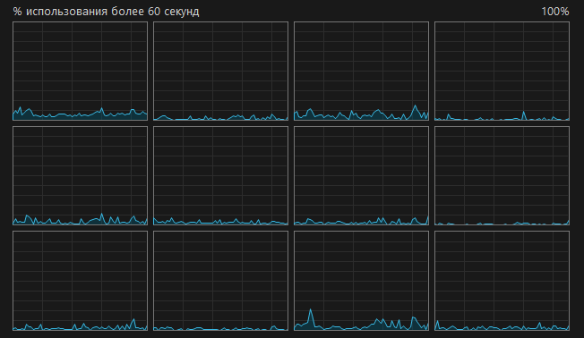
Загрузка ядер при нагрузке на 8 ядро.

24. Параллельные потоки (гонка)
Задание 21. Параллельные потоки и ситуация гонки | Назад к оглавлению | Описание программы
Составили программу параллельно суммирования и запустили её на выполнение. Открыли диспетчер задач и обратили внимание на количество потоков в процессе, а также на уровень загрузки в виртуальных процессоров. Запустили программу 5 раз и записали в отчет продолжительность работы программы, значнеие суммы и ошибки. | #include <windows.h> #include <stdio.h> #include <stdlib.h> #include <time.h> #define NTh 20 #define Ns 1000000 int S = 0; void WINAPI ThreadProc() { int i; for (i = 0; i < Ns; i++) { S = S + 1; } } void main() { float dT; clock_t t1, t2; HANDLE Thread[NTh]; t1 = clock(); for (int i = 0; i < NTh; i++) Thread[i] = CreateThread(0, 0, (LPTHREAD_START_ROUTINE)ThreadProc, 0, 0, 0); WaitForMultipleObjects(NTh, Thread, TRUE, INFINITE); t2 = clock(); dT = (float)(t2 - t1) / CLOCKS_PER_SEC; printf("S = %d\nError = %d\ndT = %5.10f s\n", S, Ns * NTh - S, dT); } | #define NTh 20 - объявление константы (количество итерация для каждого потока); #define Ns 10000000 - объявление константы ( количество потоков); int S = 0 - глобальная переменная, которая будет увеличиваться каждый потоком; HANDLE Thread[NTh] - массив дескрипторов потоков; WaitForMultipleObjects(NTh, Thread, TRUE, INFINITE) - завершение всех 20 потоков.

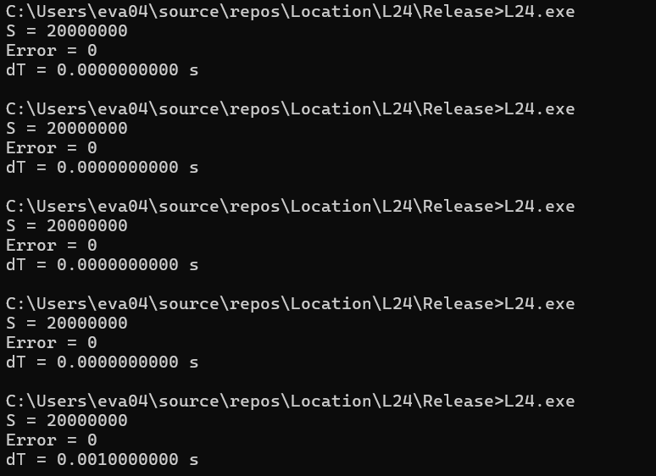 Результат выполнения программы.

25. Критическая секция
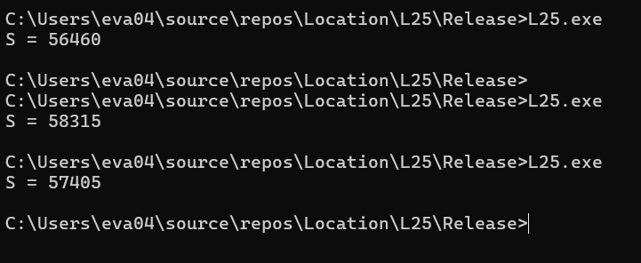
Задание 22. Критическая секция (страница 26) | Программа | Назад к оглавлению
Составили программу параллельного суммирования с использованием критических секций. Запустили скомпилированную программу на выполнение несколько раз и сравнили результаты вычислений. | #include <windows.h> #include <stdio.h> #define NTh 200 #define Ns 10000000 int S = 0; CRITICAL_SECTION CS; void WINAPI ThreadProc() { int i; for (i = 0; i < Ns; i++) { EnterCriticalSection(&CS); S = S + 1; LeaveCriticalSection(&CS); } } void main() { int i; HANDLE Thread[NTh]; InitializeCriticalSection(&CS); for (int i = 0; i < NTh; i++) Thread[i] = CreateThread(0, 0, (LPTHREAD_START_ROUTINE)ThreadProc, 0, 0, 0); WaitForMultipleObjects(NTh, Thread, TRUE, INFINITE); DeleteCriticalSection(&CS); printf("S = %d\n", S); }
Результаты работы программы.

26. Взаимодействие потоков
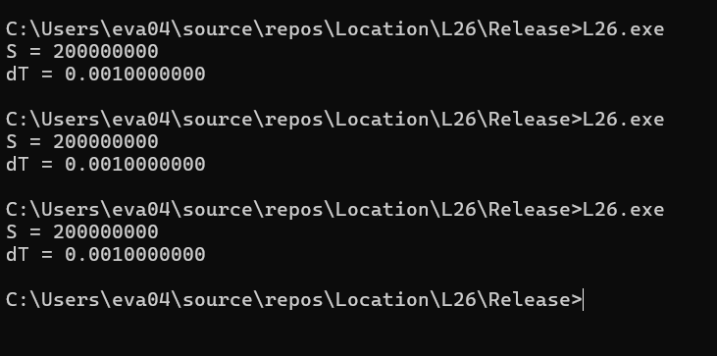
Задание 23. Взаимодействие потоков (страница 27) | Программа | Назад к оглавлению
Модифицировали программу так, чтобы получить приемлимое ускорение без потери точности расчетов, используя глобальные и локальные переменны. | #include <windows.h> #include <stdio.h> #include <time.h> #define NTh 20 #define Ns 10000000 int S = 0; CRITICAL_SECTION CS; void WINAPI ThreadProc() { int localSum = 0; int i; for (i = 0; i < Ns; i++) { localSum++; } EnterCriticalSection(&CS); S += localSum; LeaveCriticalSection(&CS); } void main() { int i; HANDLE Thread[NTh]; InitializeCriticalSection(&CS); float dT; clock_t t1, t2; t1 = clock(); for (int i = 0; i < NTh; i++) Thread[i] = CreateThread(0, 0, (LPTHREAD_START_ROUTINE)ThreadProc, 0, 0, 0); WaitForMultipleObjects(NTh, Thread, TRUE, INFINITE); t2 = clock(); dT = (float)(t2 - t1) / CLOCKS_PER_SEC; DeleteCriticalSection(&CS); printf("S = %d\n", S); printf("dT = %5.10f\n", dT); }
Результат выполнения программы

28. Интеграл
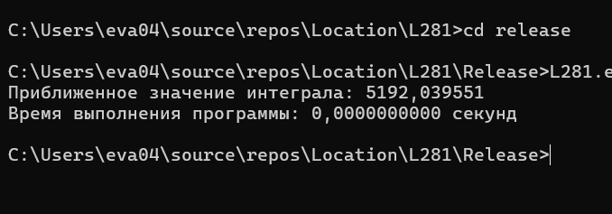
Задание 25. Интеграл | Параметр | a3 | a2 | a1 | a0 | A | B
Номер зачетной книжки: 21130060 - вариант 10 | Значение | 0.06 | 0.30 | -8.00 | 110.00 | -10.00 | 20.00 | Назад к оглавлению
y | x | Функция
160 | -10
162.56 | -9
162.48 | -8
160.12 | -7
155.84 | -6
150 | -5 | График функции
Вариант 10
 | Вариант 8
-10 | 160
-9 | 162.56
-8 | 162.48
-7 | 160.12
-6 | 155.84
-5 | 150
-4 | 142.96
-3 | 135.08
-2 | 126.72
-1 | 118.24
0 | 110
1 | 102.36
2 | 95.68
3 | 90.32
4 | 86.64
5 | 85
6 | 85.76
7 | 89.28
8 | 95.92
9 | 106.04
10 | 120
11 | 138.16
12 | 160.88
13 | 188.52
14 | 221.44
15 | 260
16 | 304.56
17 | 355.48
18 | 413.12
19 | 477.84
20 | 550
142.96 | -4
135.08 | -3
126.72 | -2
118.24 | -1
110 | 0
102.36 | 1
95.68 | 2
90.32 | 3
86.64 | 4
85 | 5
85.76 | 6
89.28 | 7
95.92 | 8
106.04 | 9
120 | 10
138.16 | 11
160.88 | 12 | Основание |  |  | 30 | 30
188.52 | 13 | Среднее значение |  |  | 181 | 175
221.44 | 14 | Грубая оценка |  |  | 5430 | 5250
260 | 15 | Первообразная
$$F\left(x\right)=\frac{0.06x^{4}}{4}+\frac{0.3x^{3}}{3}−\frac{8x^{2}}{2}+110x$$
304.56 | 16
355.48 | 17
413.12 | 18
477.84 | 19 | Аналитический метод
550 | 20 | F(-10) |  | F(20)
 |  | -1450 |  | 3800
 |  | S |  | 5250
 |  | Разница |  | 180

 |  | Программа для вычисления |  |  |  |  | Программа (с увеличенным временем)
 |  | #include <stdio.h> #include <time.h> #include <locale.h> float func(float a3, float a2, float a1, float a0, float x) { return (a3 * x * x * x + a2 * x * x + a1 * x + a0); } void main() { setlocale(LC_ALL, "ru-RU"); int i; int n = 100; float a3 = 0.04; float a2 = 0.3; float a1 = -10; float a0 = 100; float A = -5; float B = 20; float h = (B - A) / n; float sum = 0; float x; clock_t t1 = clock(); for (i = 0; i < n; i++) { x = A + i * h; sum += func(a3, a2, a1, a0, x) * h; } clock_t t2 = clock(); float dT = (float)(t2 - t1) / CLOCKS_PER_SEC; printf("Приближенное значение интеграла: %f\n", sum); printf("Время выполнения программы: %1.10f секунд\n", dT); } |  |  |  |  | #include <stdio.h> #include <time.h> #include <locale.h> double func(double a3, double a2, double a1, double a0, double x) { return (a3 * x * x * x + a2 * x * x + a1 * x + a0); } void main() { setlocale(LC_ALL, "ru-RU"); long long i; long long n = 5000000000; double a3 = 0.06; double a2 = 0.3; double a1 = -8; double a0 = 110; double A = -10; double B = 20; double h = (B - A) / n; //шаг интегрирования double sum = 0; double x; clock_t t1 = clock(); for (i = 0; i < n; i++) { x = A + i * h; sum += func(a3, a2, a1, a0, x) * h; } clock_t t2 = clock(); double dT = (double)(t2 - t1) / CLOCKS_PER_SEC; printf("Приближенное значение интеграла: %f\n", sum); printf("Время выполнения программы: %1.10f секунд\n", dT); }

29. Исследование погрешностей
Задание 26. Исследование погрешностей (страница 35) | Программа для float | Программа для double | Назад к оглавлению
Запустите программу численного интегрирования с разным количеством прямоугольников. Организуйте ввод количества прямоугольников через параметры командной строки. При вычислениях используйте тип float. Используйте пакетный файл и сделайте по 10 запусков программы для каждого количества прямоугольников. Зафиксируйте в отчете среднее время вычислений и уровень погрешности в процентах от теоретического значения. | #include <stdio.h> #include <time.h> #include <locale.h> #include <cstdlib> float func(float a3, float a2, float a1, float a0, float x) { return (a3 * x * x * x + a2 * x * x + a1 * x + a0); } void main(int argc, char* argv[]) { setlocale(LC_ALL, "ru-RU"); long long i; long long n; float value_integral = 5250; n = atoll(argv[1]); float a3 = 0.06; float a2 = 0.3; float a1 = -8; float a0 = 110; float A = -10; float B = 20; float h = (B - A) / n; //шаг интегрирования float sum = 0; float x; clock_t t1 = clock(); for (i = 0; i < n; i++) { x = A + i * h; sum += func(a3, a2, a1, a0, x) * h; } clock_t t2 = clock(); float dT = (float)(t2 - t1) / CLOCKS_PER_SEC; float error = (sum / value_integral) * 100; float error1 = 100 - error; printf("Приближенное значение интеграла: %f\n", sum); printf("Время выполнения программы: %1.10f секунд\n", dT); printf("Значение погрешности: %1.10f %", error1); } | #include <stdio.h> #include <time.h> #include <locale.h> #include <cstdlib> double func(double a3, double a2, double a1, double a0, double x) { return (a3 * x * x * x + a2 * x * x + a1 * x + a0); } void main(int argc, char* argv[]) { setlocale(LC_ALL, "ru-RU"); long long i; long long n; float value_integral = 5250; n = atoll(argv[1]); double a3 = 0.06; double a2 = 0.3; double a1 = -8; double a0 = 110; double A = -10; double B = 20; double h = (B - A) / n; //шаг интегрирования double sum = 0; double x; clock_t t1 = clock(); for (i = 0; i < n; i++) { x = A + i * h; sum += func(a3, a2, a1, a0, x) * h; } clock_t t2 = clock(); double dT = (double)(t2 - t1) / CLOCKS_PER_SEC; double error = (sum / value_integral) * 100; double error1 = 100 - error; printf("Приближенное значение интеграла: %f\n", sum); printf("Время выполнения программы: %1.10f секунд\n", dT); printf("Значение погрешности: %1.10f %", error1); }

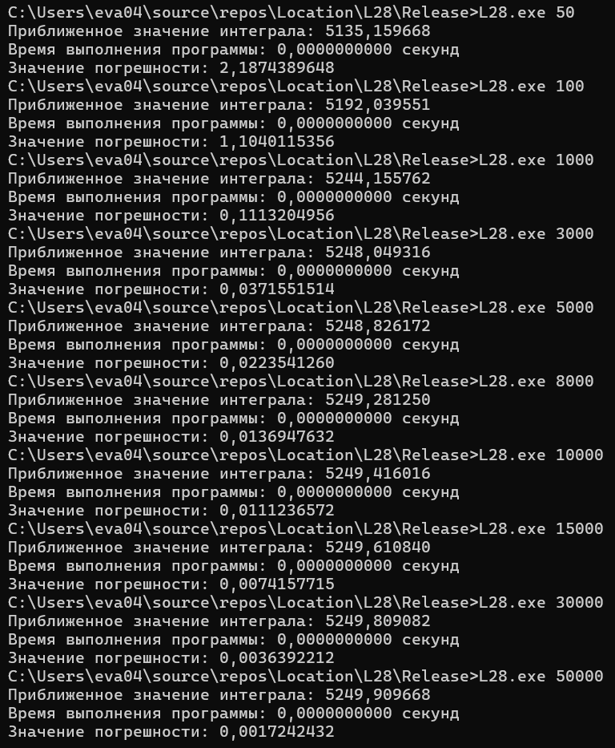
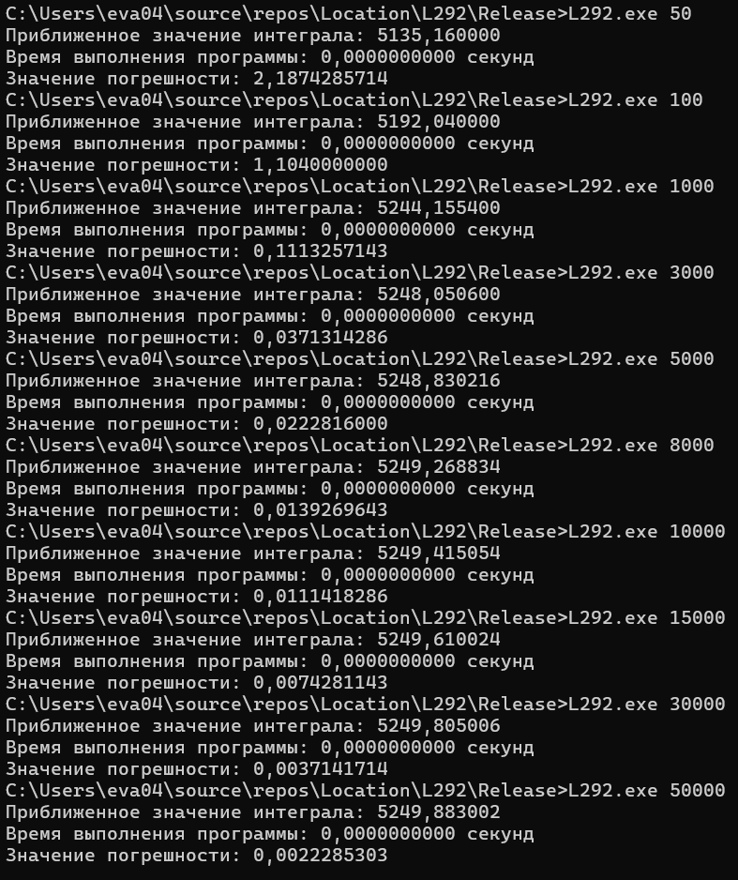
 |  |  |  | Таблица значений
 |  |  |  | Тип | Байт | Другие имена | Диапазон значений
 |  |  |  | float | 4 | ничего | 50/50000
 |  |  |  | double | 8 | ничего | 50/50000 (пятнадцать цифр)
 |  |  |  | long double | 8 | ничего | То же, что double

30. Исследование погрешностей
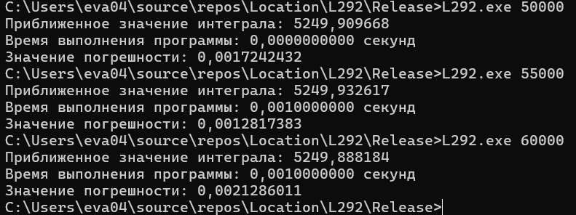
Задание 27. Исследование погрешностей (продолжение) | Для типа float | Для типа double | Назад к оглавлению
Оцените количество прямоугольников, при котором может начаться потеря точности для переменных типа float и double. Для этого определите, когда будет теряться 1, 2, 3 и т.д младших разрядов. Оцените время вычислений и тип счетчика цикла. | 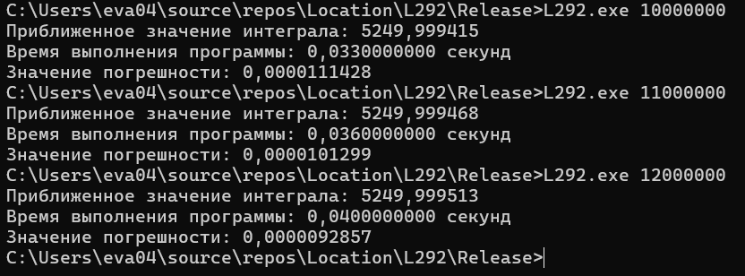 Младшие разряды начинают теряться примерно при 60000 прямоугольниках, далее точность начинает уменьшаться.

31. Параллельное интегрирование
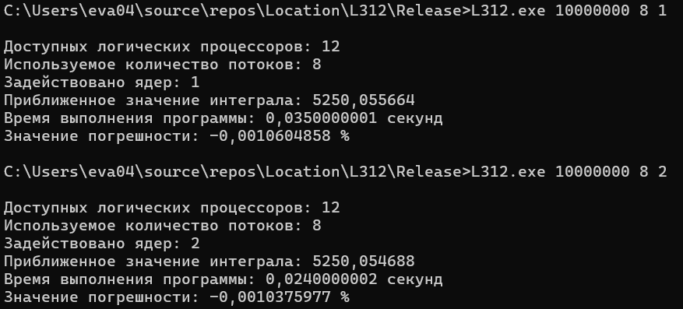
#include <stdio.h>
#include <time.h>
#include <locale.h>
#include <windows.h>
float func(float a3, float a2, float a1, float a0, float x)
{
return (a3 * x * x * x + a2 * x * x + a1 * x + a0);
}
typedef struct {
float a3, a2, a1, a0, A, B, h;
long long start, end;
float partial_sum;
} ThreadData;
CRITICAL_SECTION cs;
float global_sum = 0;
DWORD WINAPI integrate(LPVOID arg)
{
ThreadData* data = (ThreadData*)arg;
float x;
for (long long i = data->start; i < data->end; i++)
{
x = data->A + i * data->h;
data->partial_sum += func(data->a3, data->a2, data->a1, data->a0, x) * data->h;
}
EnterCriticalSection(&cs);
global_sum += data->partial_sum;
LeaveCriticalSection(&cs);
return 0;
}
int main(int argc, char* argv[])
{
setlocale(LC_ALL, "ru-RU");
if (argc < 4) {
printf("Использование: %s <разбиений n> <потоков> <ядер>\n", argv[0]);
printf("Пример: %s 100000000 8 4\n", argv[0]);
return 1;
}
long long n = atoll(argv[1]);
int NUM_THREADS = atoi(argv[2]);
int USE_CORES = atoi(argv[3]);
SYSTEM_INFO sysInfo;
GetSystemInfo(&sysInfo);
int totalCPUs = sysInfo.dwNumberOfProcessors;
if (USE_CORES > totalCPUs) USE_CORES = totalCPUs;
float value_integral = 5250;
float a3 = 0.06, a2 = 0.3, a1 = -8, a0 = 110;
float A = -10, B = 20;
float h = (B - A) / n;
InitializeCriticalSection(&cs);
HANDLE* threads = (HANDLE*)malloc(NUM_THREADS * sizeof(HANDLE));
ThreadData* thread_data = (ThreadData*)malloc(NUM_THREADS * sizeof(ThreadData));
long long chunk_size = n / NUM_THREADS;
clock_t t1 = clock();
for (int i = 0; i < NUM_THREADS; i++)
{
thread_data[i].a3 = a3;
thread_data[i].a2 = a2;
thread_data[i].a1 = a1;
thread_data[i].a0 = a0;
thread_data[i].A = A;
thread_data[i].B = B;
thread_data[i].h = h;
thread_data[i].start = i * chunk_size;
thread_data[i].end = (i == NUM_THREADS - 1) ? n : (i + 1) * chunk_size;
thread_data[i].partial_sum = 0;
threads[i] = CreateThread(NULL, 0, integrate, &thread_data[i], 0, NULL);
// Привязываем поток только к определённым ядрам
DWORD_PTR mask = (DWORD_PTR)1 << (i % USE_CORES);
SetThreadAffinityMask(threads[i], mask);
}
WaitForMultipleObjects(NUM_THREADS, threads, TRUE, INFINITE);
clock_t t2 = clock();
float dT = (float)(t2 - t1) / CLOCKS_PER_SEC;
float error = (global_sum / value_integral) * 100;
float error1 = 100 - error;
printf("\nДоступных логических процессоров: %d\n", totalCPUs);
printf("Используемое количество потоков: %d\n", NUM_THREADS);
printf("Задействовано ядер: %d\n", USE_CORES);
printf("Приближенное значение интеграла: %f\n", global_sum);
printf("Время выполнения программы: %1.10f секунд\n", dT);
printf("Значение погрешности: %1.10f %%\n", error1);
DeleteCriticalSection(&cs);
free(threads);
free(thread_data);
return 0;
}
Задание 28. Параллельное интегрирование (страница 39) | Назад к оглавлению
Составьте и прогоните параллельные программы для численного интегрирования в соответствии с вариантом задания. Определите показатели эффективности распараллеливания. При возможности доведите программу до потери точности. |  | Результаты с потоками
 |  | Кол-во отрезков | Кол-во потоков | Количество ЦП | Значение интеграла | Погрешность, % | Время выполнения | Ускорение | Эффективность
 |  | 10000000 | 1 | 8 | 5194.175781 | 1.0633163452 | 0.0329999998 | 1 | 1
 |  | 10000000 | 2 | 8 | 5234.73291 | 0.2908020020 | 0.0230000000 | 1.4347826 | 0.7173913
 |  | 10000000 | 3 | 8 | 5240.791504 | 0.1753997803 | 0.0160000008 | 2.0624998844 | 0.68749996146
 |  | 10000000 | 4 | 8 | 5231.451172 | 0.3533096313 | 0.0109999999 | 3.0000000091 | 0.75000000227
 |  | 10000000 | 5 | 8 | 5259.294922 | -0.1770477295 | 0.0099999998 | 3.300000046 | 0.6600000092
 |  | 10000000 | 6 | 8 | 5258.189453 | -0.1559829712 | 0.0080000004 | 4.1249997688 | 0.68749996146
 |  | 10000000 | 7 | 8 | 5256.90918 | -0.1316070557 | 0.0070000002 | 4.714285551 | 0.67346936443
 |  | 10000000 | 8 | 8 | 5250.055664 | -0.0010604858 | 0.0529999994 | 0.62264151271 | 0.077830189089
 |  | 10000000 | 9 | 8 | 5255.349121 | -0.1018905640 | 0.0089999996 | 3.6666668074 | 0.40740742305
 |  | 10000000 | 10 | 8 | 5250.343262 | -0.0065307617 | 0.0099999998 | 3.300000046 | 0.3300000046
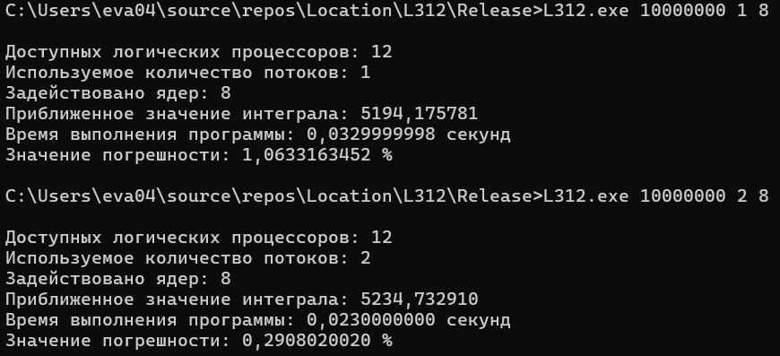

 |  | Результаты с ЦП
 |  | Кол-во отрезков | Кол-во потоков | Количество ЦП | Значение интеграла | Погрешность, % | Время выполнения | Ускорение | Эффективность
 |  | 10000000 | 8 | 1 | 5250.055664 | -0.0010604858 | 0.0350000001 | 1 | 1
 |  | 10000000 | 8 | 2 | 5250.054688 | -0.0010375977 | 0.0240000002 | 1.4583333253 | 0.72916666267
 |  | 10000000 | 8 | 3 | 5250.055664 | -0.0010604858 | 0.0170000009 | 2.0588234263 | 0.68627447543
 |  | 10000000 | 8 | 4 | 5250.055664 | -0.0010604858 | 0.0120000001 | 2.9166666507 | 0.72916666267
 |  | 10000000 | 8 | 5 | 5250.055664 | -0.0010604858 | 0.0120000001 | 2.9166666507 | 0.58333333014
 |  | 10000000 | 8 | 6 | 5250.055664 | -0.0010604858 | 0.0120000001 | 2.9166666507 | 0.48611110845
 |  | 10000000 | 8 | 7 | 5250.055664 | -0.0010604858 | 0.0109999999 | 3.1818182198 | 0.45454545998
 |  | 10000000 | 8 | 8 | 5250.055664 | -0.0010604858 | 0.0070000002 | 4.9999998714 | 0.62499998393

32. Привязка к ядрам
Задание 29. Привязка к ядрам | Назад к оглавлению
#include <windows.h>
#include <stdio.h>
#include <locale.h>
void main() {
setlocale(LC_ALL, "Rus");
HANDLE hProcess = GetCurrentProcess();
DWORD_PTR processAffinityMask = 0b11; // Ядра 0 и 1
BOOL result = SetProcessAffinityMask(hProcess, processAffinityMask);
if (result) {
printf("Аффинность процесса успешно установлена.\n");
}
else {
printf("Не удалось установить аффинность процесса.\n");
}
// Бесконечный цикл для тестирования
while (1) {
getchar();
}
}
#include <windows.h>
#include <stdio.h>
#include <locale.h>
#include <math.h>
DWORD WINAPI ThreadFunction(LPVOID lpParam) {
DWORD_PTR affinityMask = (DWORD_PTR)lpParam;
// Устанавливаем аффинность для текущего потока
SetThreadAffinityMask(GetCurrentThread(), affinityMask);
printf("Поток %d привязан к ядру %d.\n", GetCurrentThreadId(), (int)(log2(affinityMask)));
while (1) {
getchar();
}
}
void main() {
setlocale(LC_ALL, "Rus");
HANDLE hThreads[6];
DWORD_PTR affinityMasks[6] = { 0b1, 0b10, 0b100, 0b1000, 0b10000, 0b100000};
for (int i = 0; i < 6; i++) {
hThreads[i] = CreateThread(
NULL,
0,
ThreadFunction,
(LPVOID)affinityMasks[i],
0,
NULL
);
if (hThreads[i] == NULL) {
printf("Не удалось создать поток %d\n", i);
}
}
// Ожидаем завершения потоков (в данном случае они бесконечные)
WaitForMultipleObjects(6, hThreads, TRUE, INFINITE);
// Закрываем дескрипторы потоков
for (int i = 0; i < 6; i++) {
CloseHandle(hThreads[i]);
}
}

